信用交易
融资融券市场交易数据统计(2025-03-07)

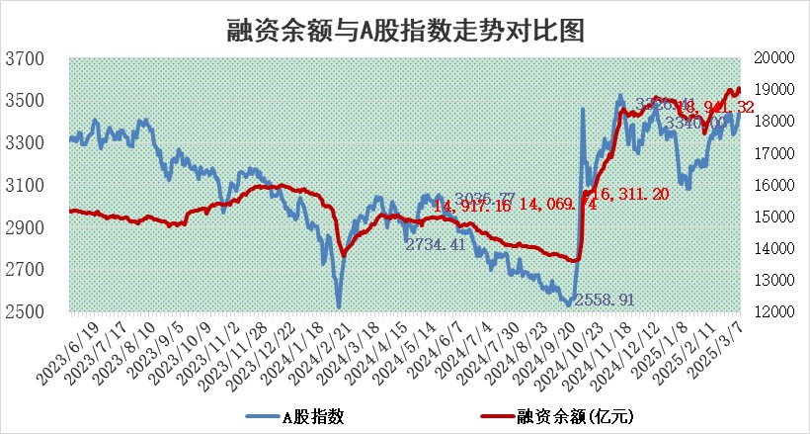
标的证券 | 融资融券余额（亿元） | 融资余额（亿元） | 融券余额（亿元） | 融资买入额（亿元） | 融资融券规模变化（亿元） | 融资余额增幅(‰) | 融券余额增幅(%)
统计数据 | 19,110.26 | 18,941.32 | 117.67 | 1,768.55 | -96.60 | -4.98 | -0.92

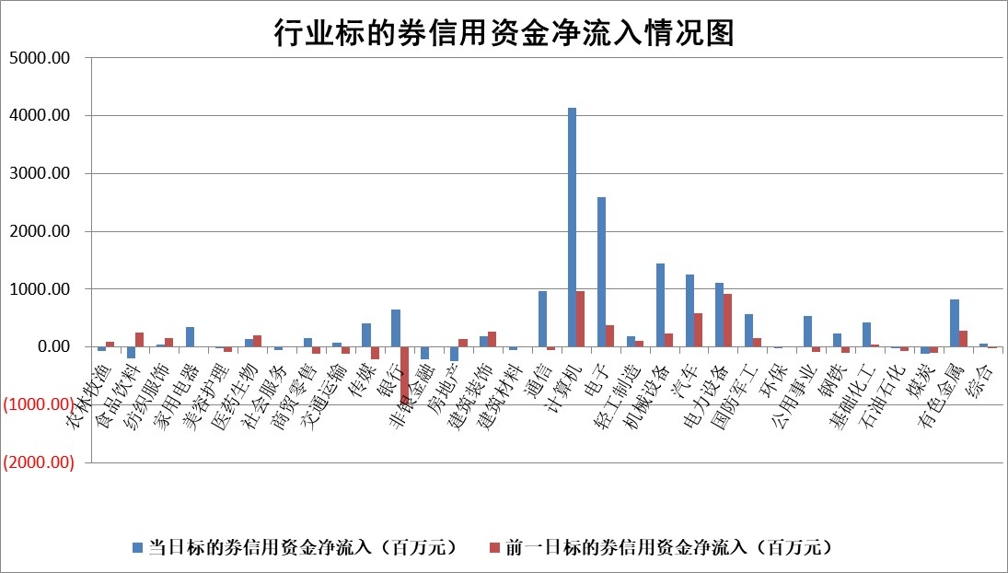

标的基金代码 | 标的基金简称 | 融资余额/市值(%) | 融资余额增幅(%) | 融资买入额/成交金额(%) | （融资余额净增额-融券余额净增额）/市值(‱) | 融券余额降幅(%) | ABS[（融资余额净增额-融券余额净增额）/市值净增额-1](%)
159902 | 华夏中小板ETF | 0.00 | 0.00 | 0.00 | 0.00 | 0.00 | 100.00
159915 | 易方达创业板ETF | 2.38 | -8.46 | 516044.32 | -21.97 | 1.06 | 86.80
159919 | 嘉实沪深300ETF | 0.71 | 3.64 | 4.46 | 2.68 | 17.43 | 104.89
159920 | 华夏恒生ETF | 31.00 | 0.76 | 30.60 | 23.31 | 0.00 | 254.88
159922 | 嘉实中证500ETF | 0.73 | 6.43 | 26.14 | 3.41 | -6.79 | 105.46
159925 | 南方沪深300ETF | 0.66 | 47.62 | 2.35 | 21.15 | 0.00 | 115.98
159928 | 消费ETF | 2.58 | -2.96 | 15.73 | -7.85 | 1.76 | 114.50
159934 | 易方达黄金ETF | 46.90 | 0.02 | 1.88 | 0.74 | 0.00 | 104.41
159939 | 全指信息技术ETF | 0.60 | -19.30 | 101.54 | -15.09 | -96.14 | 89.56
159940 | 全指金融地产ETF | 0.31 | -5.09 | 0.00 | -1.65 | 0.00 | 96.97
159995 | 半导体芯片ETF | 2.31 | -0.24 | 432.86 | -0.24 | 3.05 | 99.88
159997 | 天弘中证电子ETF | 1.61 | -1.30 | 1.51 | -2.11 | 1.13 | 97.86
159998 | 天弘中证计算机主题ETF | 0.66 | -7.15 | 0.42 | -4.80 | 1.51 | 98.78
510050 | 华夏上证50ETF | 2.29 | 0.03 | 139.46 | 0.02 | -1.43 | 100.05
510180 | 华安上证180ETF | 0.51 | -5.85 | 6.06 | -3.48 | -42.48 | 86.19
510880 | 华泰柏瑞红利ETF | 1.12 | 3.54 | 4.85 | 3.79 | -18.65 | 102.84
510900 | 易方达恒生H股ETF | 33.01 | 0.00 | 8.81 | 0.05 | 0.00 | 100.36
511010 | 5年期国债ETF | 2.40 | 0.70 | 0.06 | 1.67 | 0.00 | 98.87
511380 | 可转债及可交换债券ETF | 1.74 | 0.63 | 27.73 | 1.10 | 0.00 | 86.27
512000 | 全指证券ETF | 6.21 | 1.16 | 21.35 | 7.38 | 1.74 | 106.65
512010 | 沪深300医药卫生ETF | 5.88 | 0.97 | 58.20 | 5.93 | 1.92 | 112.49
512070 | 沪深300非银ETF | 2.69 | 0.28 | 270.02 | 0.77 | 1.15 | 100.36
512400 | 南方中证申万有色金属ETF | 1.64 | 0.39 | 2.30 | 1.87 | 10.57 | 98.03
512580 | 广发中证环保产业ETF | 0.85 | -7.48 | 0.07 | -6.89 | 0.00 | 93.11
512660 | 国泰中证军工ETF | 2.56 | -5.58 | 8.41 | -14.30 | 9.73 | 106.46
512800 | 华宝中证银行ETF | 5.96 | 2.65 | 2.37 | 14.35 | -3.93 | 107.04
512980 | 广发中证传媒ETF | 1.75 | -8.14 | 610.03 | -12.43 | 15.44 | 96.48
515030 | 华夏中证新能源汽车ETF | 1.68 | -4.95 | 3.69 | -6.37 | 18.74 | 94.99
515050 | 华夏中证5G通信主题ETF | 1.20 | 5.92 | 5.79 | 6.14 | -9.17 | 102.60
515070 | 华夏中证人工智能ETF | 2.49 | 10.66 | 16.37 | 24.03 | 0.00 | 82.02
标的股票比较指标 |  | 融资余额/流通A股市值(%) | 融资余额增幅(%) | 融资买入额/成交金额(%) | （融资余额净增额-融券余额净增额）/流通A股市值(‱) | 融券余额降幅(%) | ABS[（融资余额净增额-融券余额净增额）/流通A股市值净增额-1](%)
前十名标的个股 |  | 鹏都农牧 | 荣信文化 | 佳都科技 | 荣信文化 | 中远通 | 南凌科技
 |  | 东旭光电 | 恒勃股份 | 恒逸石化 | 恒勃股份 | 绿通科技 | 通业科技
 |  | 威创股份 | 京源环保 | 润丰股份 | 中亦科技 | 中一科技 | 汉仪股份
 |  | 海印股份 | 豪江智能 | 华纺股份 | 丰立智能 | 三维化学 | 国科微
 |  | 广汇汽车 | 大华股份 | 硕世生物 | 通力科技 | 亚玛顿 | 未来电器
 |  | 首航高科 | 鸿泉物联 | 安邦护卫 | 新柴股份 | 天海防务 | 维峰电子
 |  | 超华科技 | 新柴股份 | 三友联众 | 豪江智能 | 星帅尔 | 安达智能
 |  | 联络互动 | 中亦科技 | 辽宁成大 | 杰创智能 | 浩通科技 | 万凯新材
 |  | 爱康科技 | 华纬科技 | 同济科技 | 京源环保 | 东富龙 | 京北方
 |  | 长江健康 | 云赛智联 | 紫金银行 | 华纬科技 | 高新兴 | 溯联股份
后十名标的个股 |  | 晨鸣纸业 | 保立佳 | 湖北广电 | 康力源 | 三维通信 | 宇邦新材
 |  | 中航电测 | 康力源 | 天元宠物 | 保立佳 | 煌上煌 | 广联航空
 |  | 海通证券 | 星宇股份 | 亿华通 | 永太科技 | 纵横通信 | 南天信息
 |  | 普利制药 | 翱捷科技 | 芯源微 | 德迈仕 | 红豆股份 | 武汉凡谷
 |  | 世纪华通 | 同益中 | 春晖智控 | 邵阳液压 | 航天动力 | 华邦健康
 |  | 观典防务 | 旺能环境 | 英集芯 | 朗威股份 | 世嘉科技 | 科净源
 |  | 卓朗科技 | 红星发展 | 武汉控股 | 溯联股份 | 上海环境 | 丛麟科技
 |  | 凯撒文化 | 德迈仕 | 腾景科技 | 青云科技 | 杭电股份 | 中科金财
 |  | 惠程科技 | 益方生物 | 东睦股份 | 红星发展 | 青岛港 | 骄成超声
 |  | 盛屯矿业 | 科净源 | 新相微 | 信达证券 | 西部创业 | 华业香料
说明：1.以上普通交易数据和信用交易数据皆以交易日收盘后数据为基准；2.上述标的证券总数据只计算标的证券市场总数据，不包括从标的证券中调出去标的证券数据，所以与交易所公布的总值略有不同； 3.上述行业采用申万一级行业分类；4.以上标的基金和标的个股中比较的6个指标值中：前5个（从左至右）为正向指标，值越大排名越靠前；第6个为逆向指标，值越小，排名越靠前；5.第6个指标中ABS[]表示求绝对值，其主要用于考量信用资金相对净流入对股价相对净变化的贡献程度；6.数据来源：wind，交易所。

 |  |  |  | 证券代码 | 新增融资余额 | 融资买入额 | 融资买入增幅前10
 |  | 1 | 西部建设 | 002302 | 80643953 | 177472374 | 41%
 |  | 2 | 天键股份 | 301383 | 27855096 | 56831811 | 39%
 |  | 3 | 井松智能 | 688251 | 7040854 | 13763946 | 27%
 |  | 4 | 国电电力 | 600795 | 116116226 | 151740647 | 23%
 |  | 5 | 华立科技 | 301011 | 9342856 | 31199107 | 23%
 |  | 6 | 捷邦科技 | 301326 | 9066090 | 22350547 | 22%
 |  | 7 | 海利尔 | 603639 | 19864834 | 35520613 | 20%
 |  | 8 | 华研精机 | 301138 | 7597460 | 13339451 | 16%
 |  | 9 | 鹏辉能源 | 300438 | 83773067 | 304558811 | 16%
 |  | 10 | 建科股份 | 301115 | 7106455 | 29879412 | 15%

